PORTADA

2026

Contenido


2026

VISOR
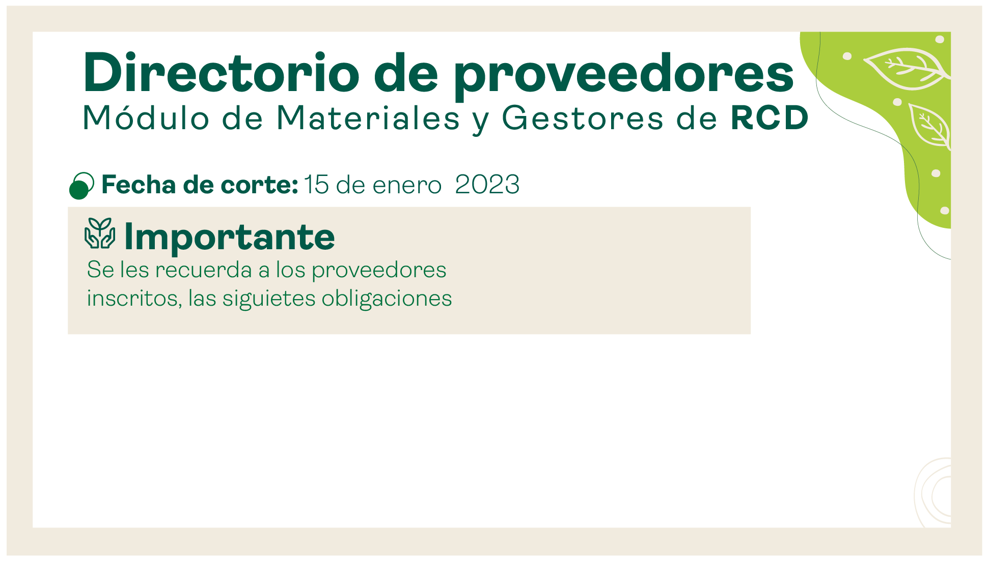

30 de Junio 2026

PROVEEDORES


GESTORES
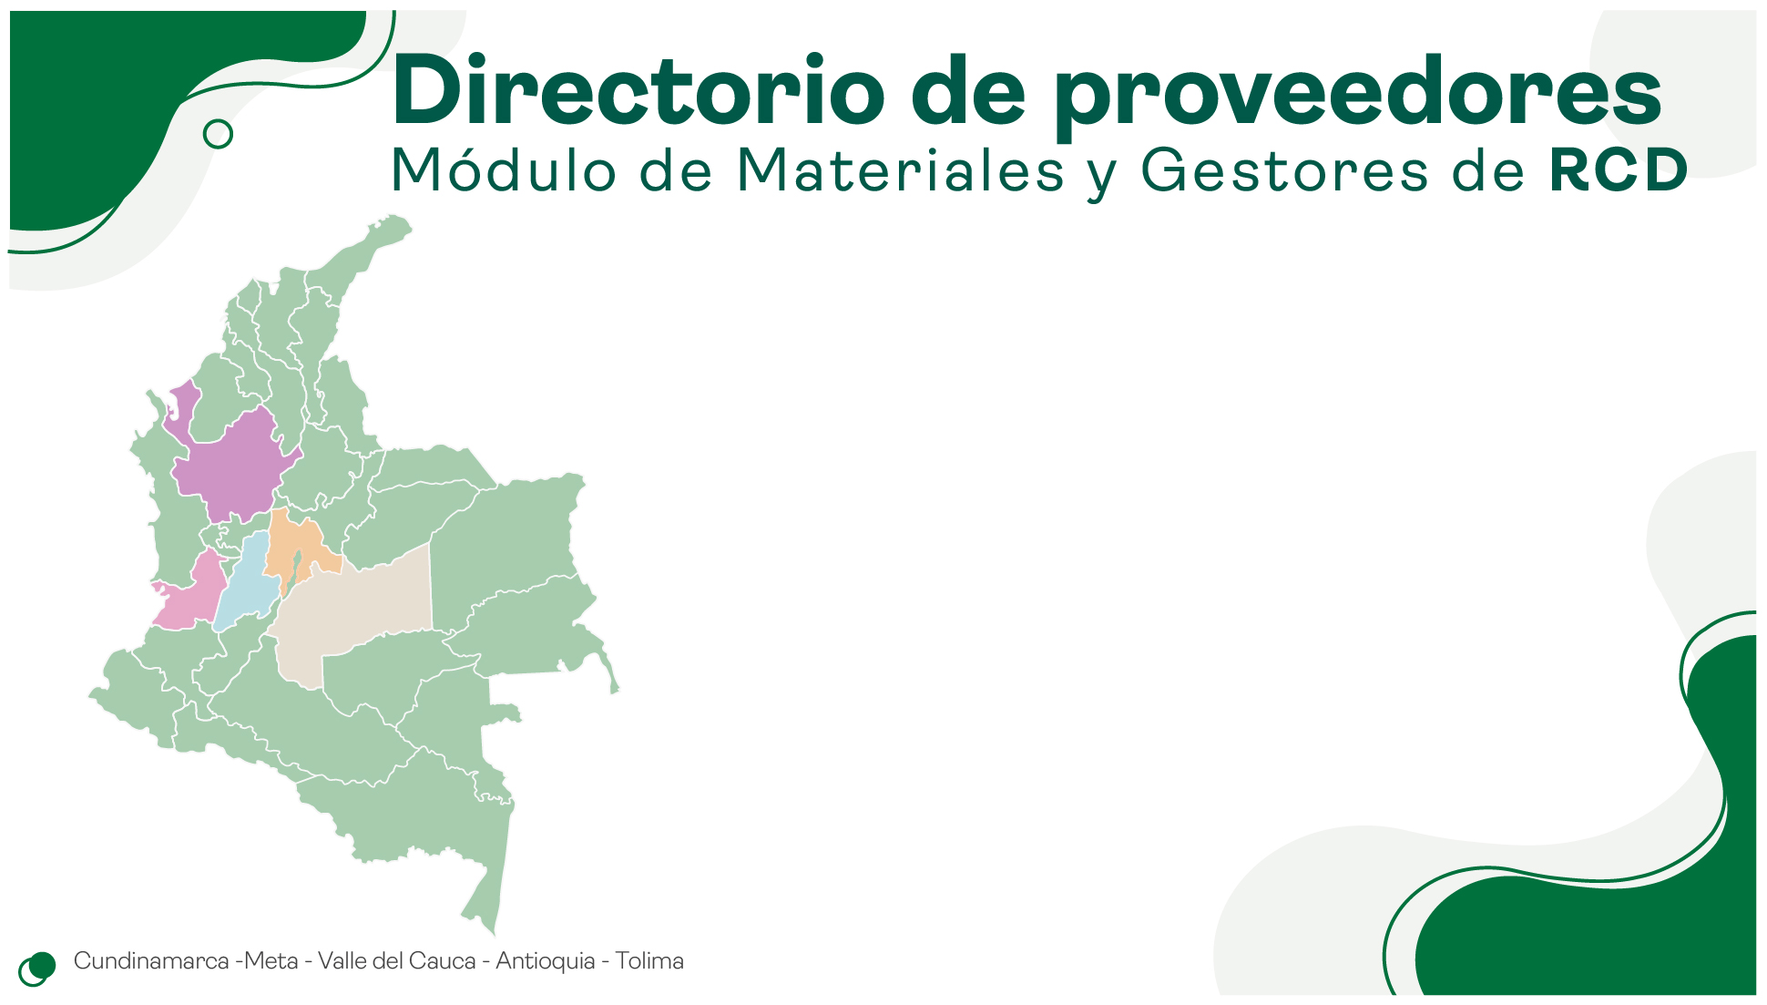

ESTADISTICA
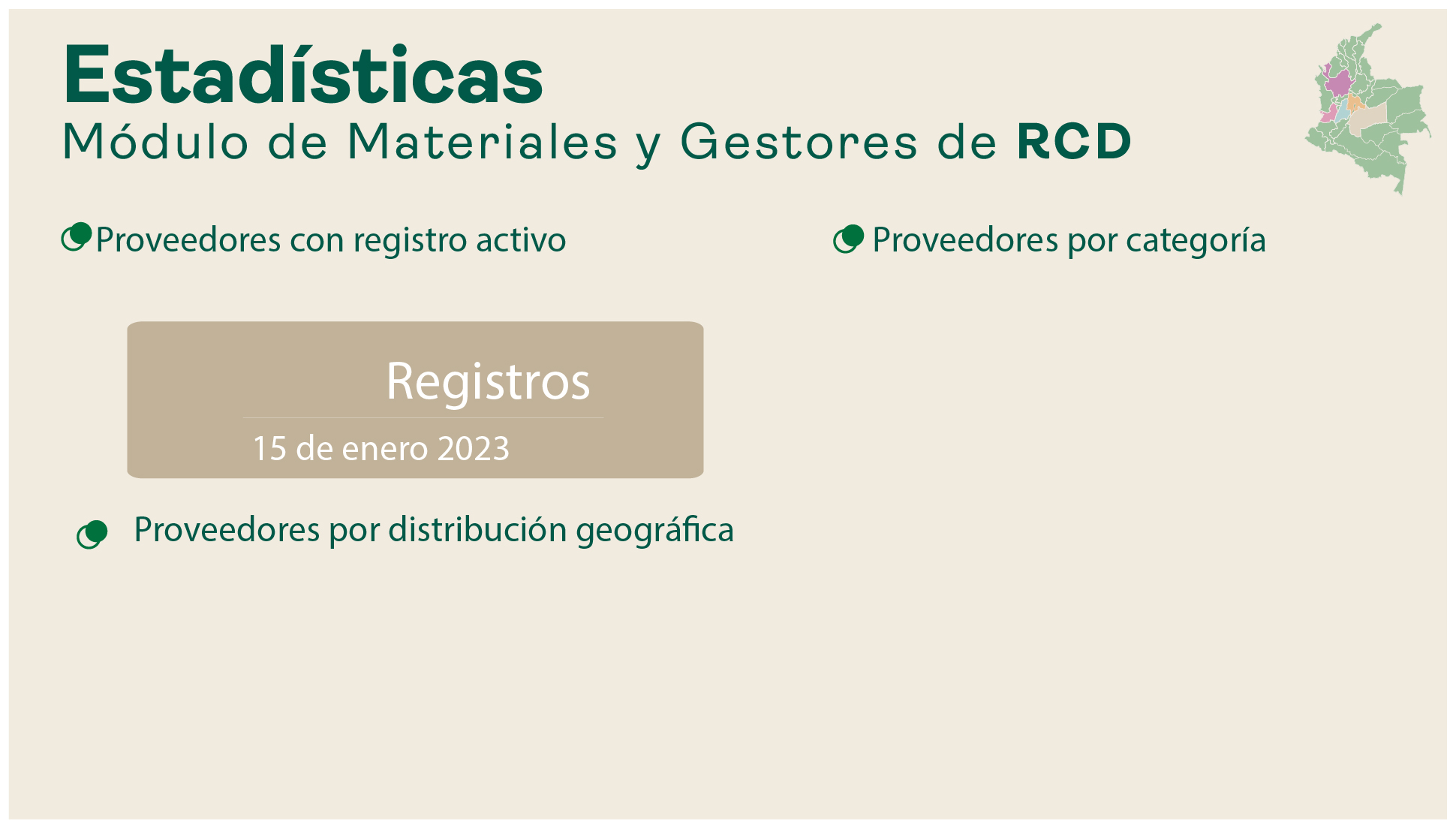

 | Total
MEZCLAS ASFALTICAS | 16
AGREGADOS PETREOS | 35
CONCRETO HIDRAULICO | 24
LADRILLO Y PRODUCTOS DE ARCILLA | 8
PREFABRICADOS | 26
AGREGADOS A PARTIR DE RESIDUOS DE CONSTRUCCIÓN Y DEMOLICIÓN | 22
DISPOSICION FINAL DE RESIDUOS DE CONTRUCCION Y DEMOLICION -RCD | 12
TRANSFORMACIÓN Y APROVECHAMIENTO DE RESIDUOS DE CONTRUCCION Y DEMOLICION | 19

162

30 de Junio 2026

 | Total
BOGOTA | 43
MOSQUERA | 32
SOACHA | 22
COTA | 13
MADRID | 10
VILLAVICENCIO | 7
TENJO | 6
COGUA | 5
LA CALERA | 3
BOJACA | 2
TOCANCIPA | 2
NILO | 2
NEMOCON | 2
CAJICA | 2
SIBATE | 2
COELLO | 2
SAN FRANCISCO | 1
GUATAQUÍ | 1
CHOCONTA | 1
SUBACHOQUE | 1
CHIA | 1
ACACIAS | 1
UNE | 1

COMUNICAR
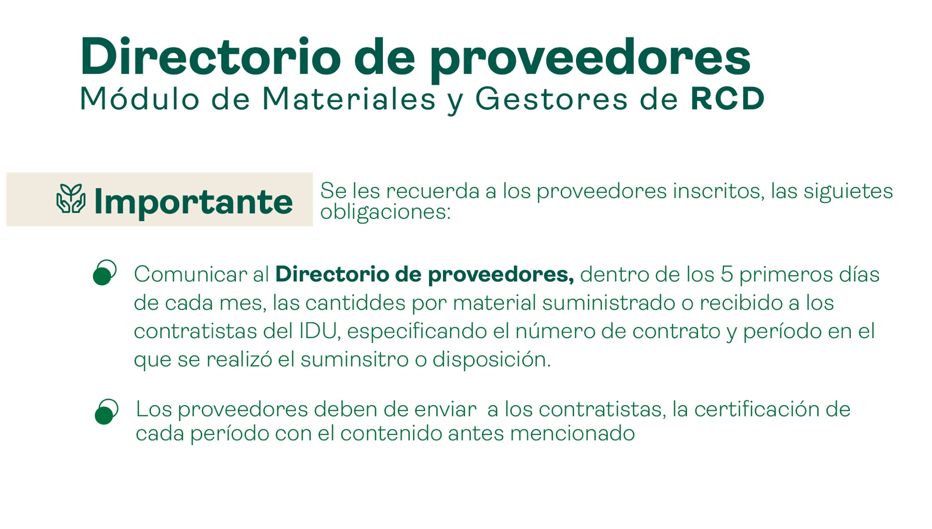

INSCRIPCION
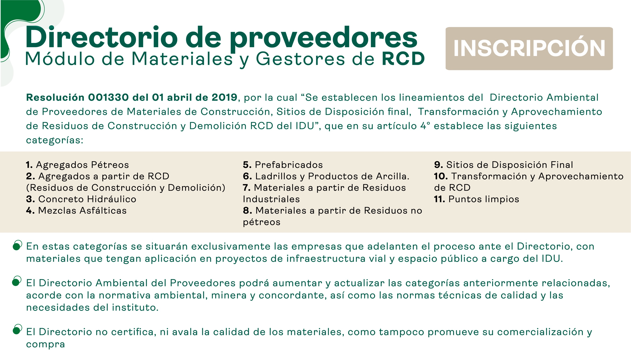

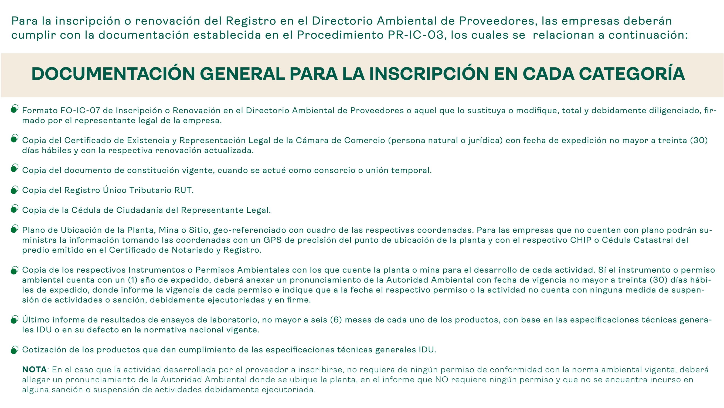

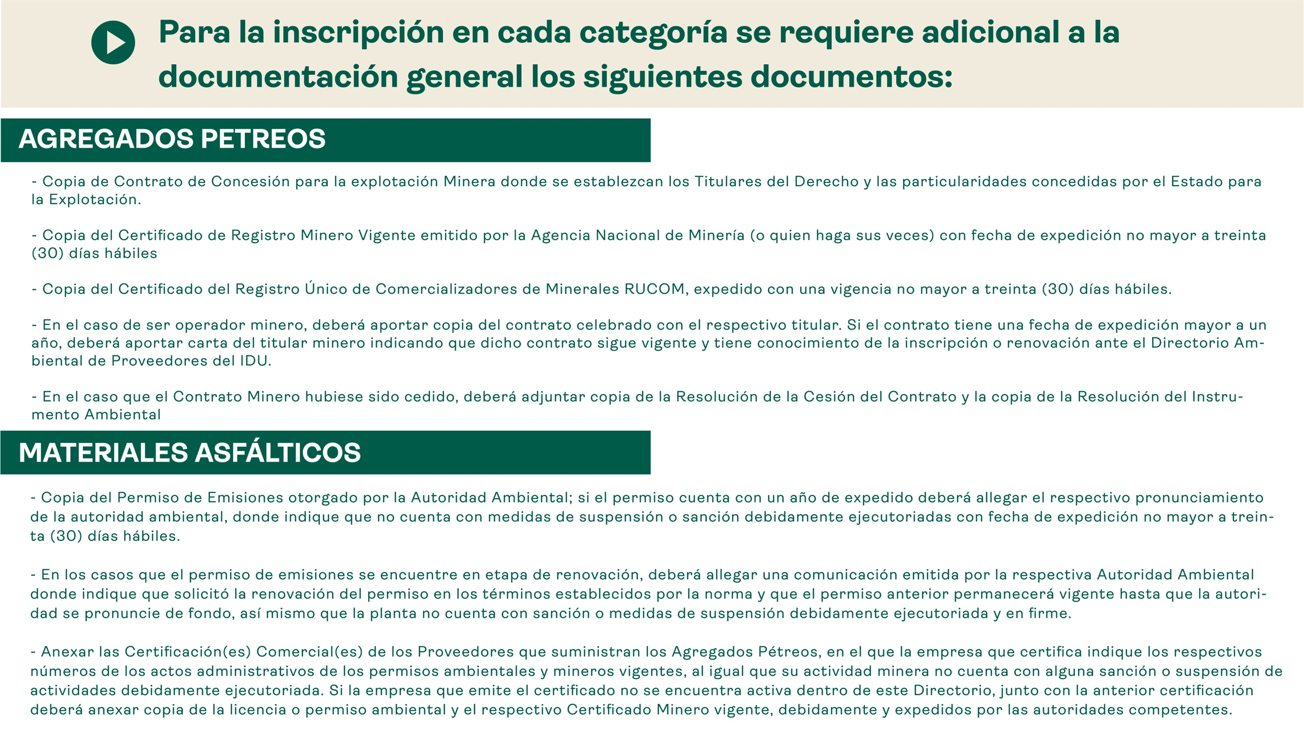

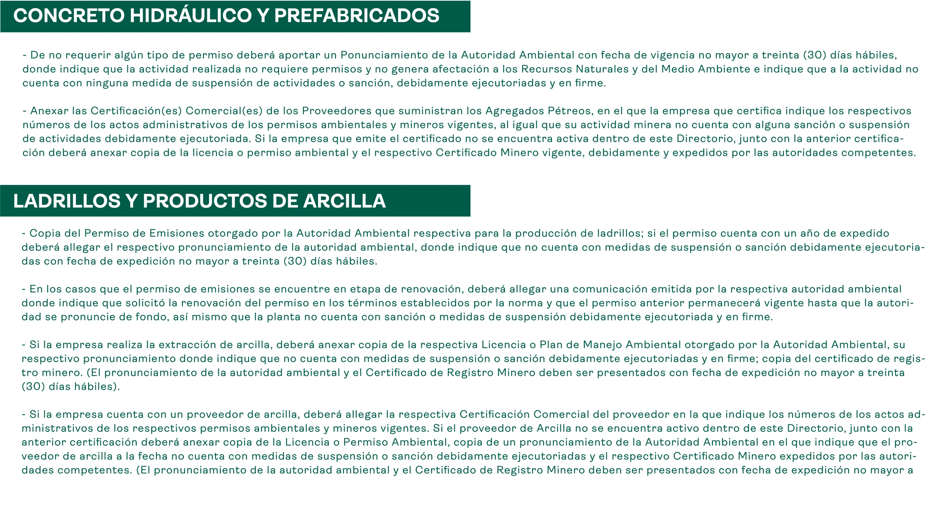

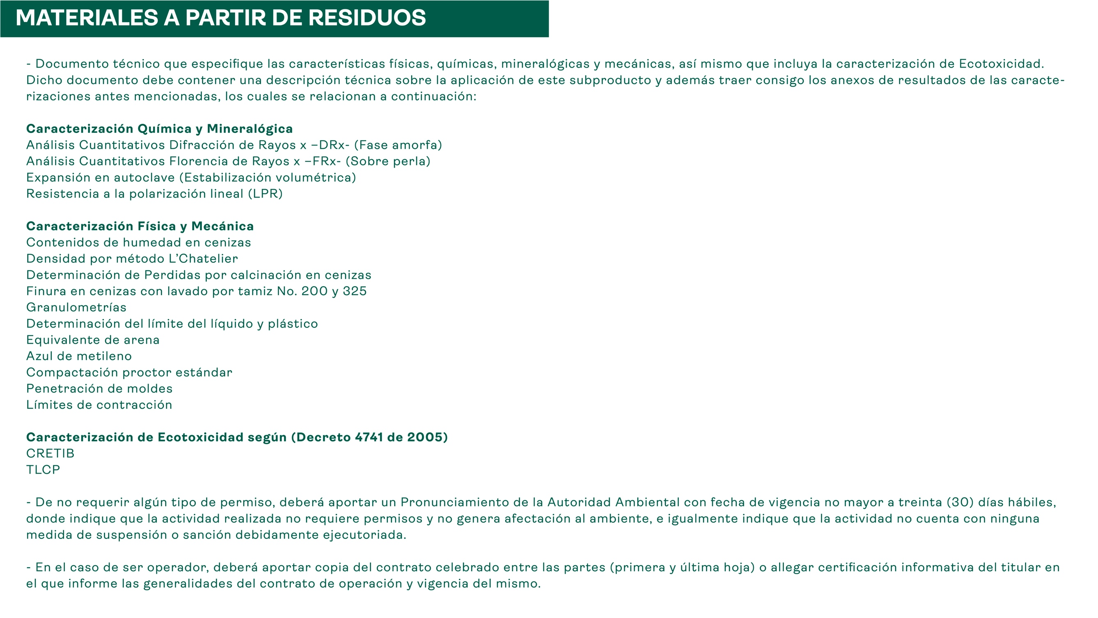

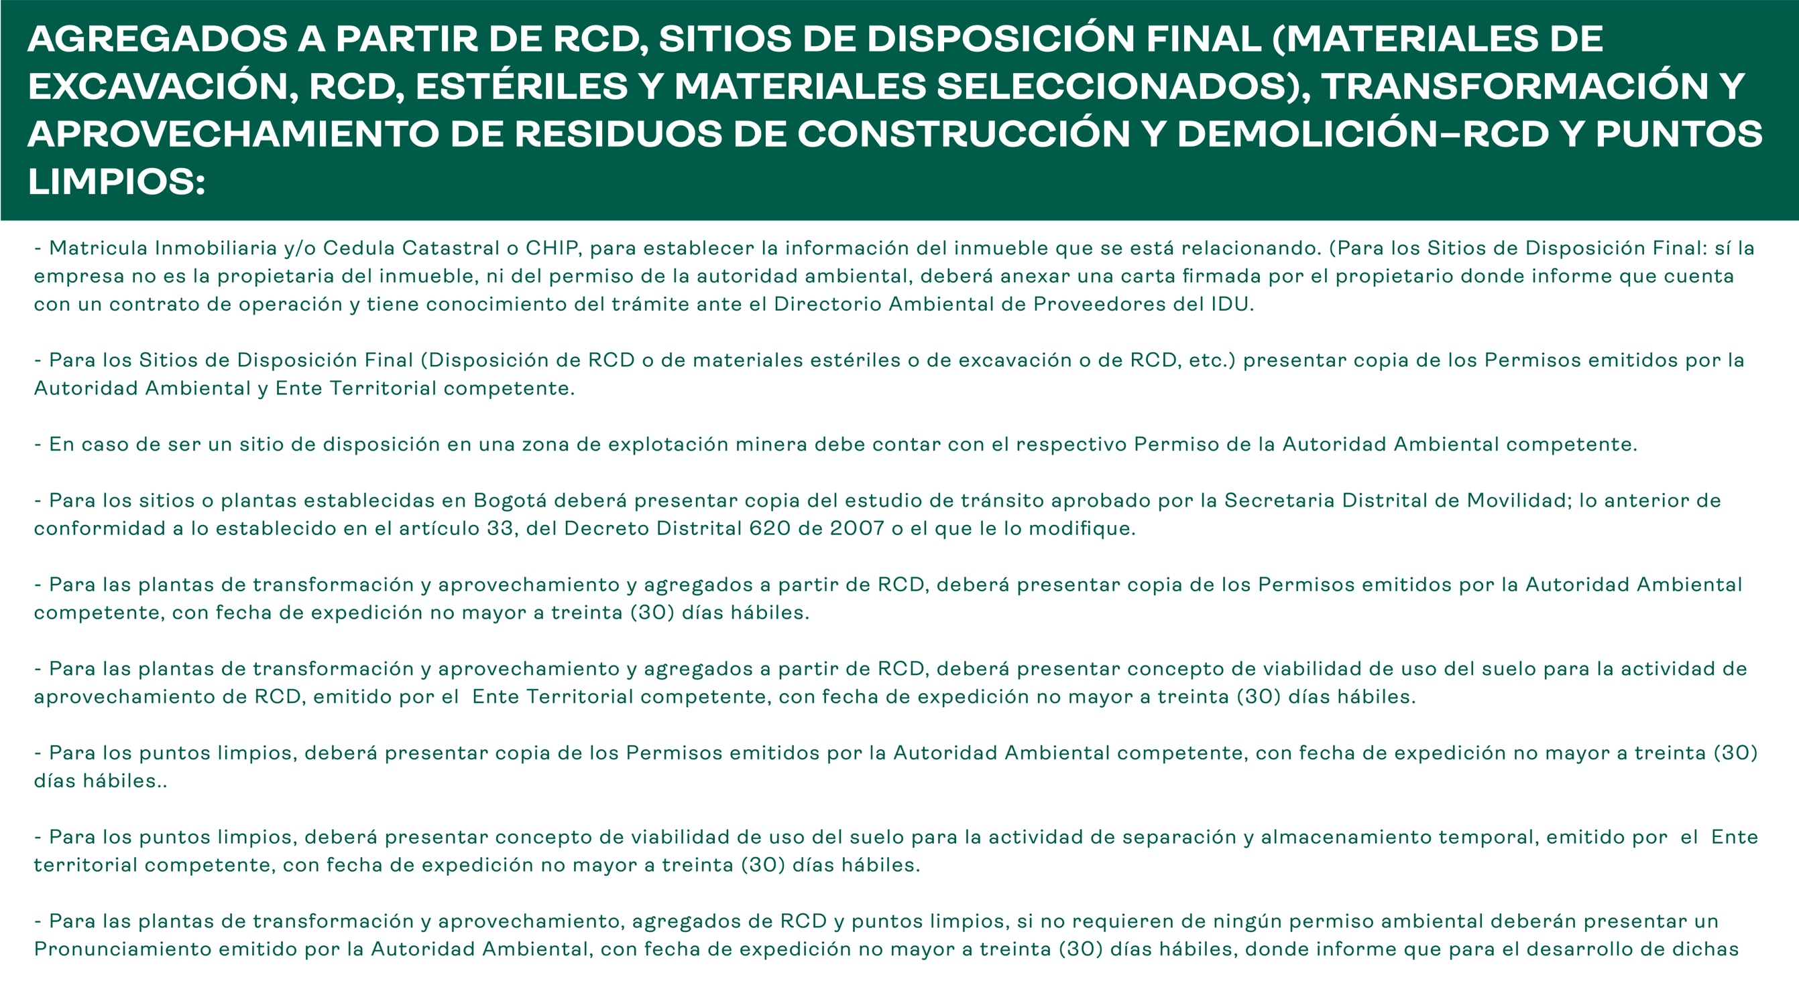

RENOVACION
